คนที
สรุปผลการใช้จ่ายงบประมาณ สถานีตำรวจภูธรบางคนที จว.สมุทรสงคราม
ประจำปีงบประมาณ พ.ศ.2568 เดือน 1 ต.ค.67 - 30 ก.ย.68
ข้อมูล ณ วันที่ 31 มีนาคม 2568

งบกิจกรรมการบังคับใช้กฎหมายและบริการประชาชน งบดำเนินงาน ค่าตอบแทนใช้สอยวัสดุ
ประมาณการงบประมาณ |  | ผลการเบิกจ่ายจริง | คิดเป็นร้อยละ | ผลการดำเนินการ
3,695,844.00 |  | 2,083,333.61 | 56.37 | เป็นไปตามเป้าหมาย

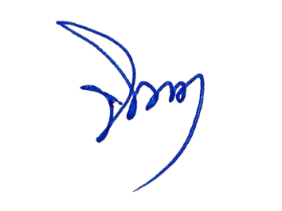
- ทราบ
พ.ต.อ. ผู้ตรวจรายงาน
(เพชรกล้า ทวีกาญจน์)
ผกก.สภ.บางคนที
พ.ต.ต. ผู้รายงาน
(จินดา อนุอัน)
สว.อก.สภ.บางคนที
 | ปัญหาอุปสรรค
 | - ไม่มี
 | แนวทางแก้ไข
 | - ไม่มี

